仕様
キッチンタイマー 仕様書
〇概要
 | ユーザが押しボタンを使って任意に時間を指定し、
 | 指定した時間が経過した時に、ブザー音やLCDなどで通知するもの

〇一般的なキッチンタイマー
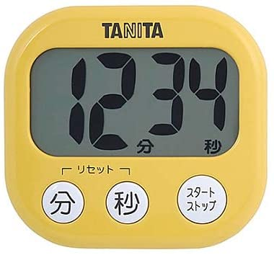
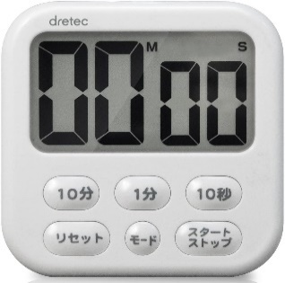
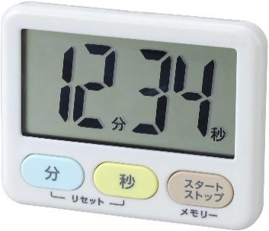

タニタ TD-384
dretec T-542WT
LEC KK-044

〇必要な機能
 | 1. | カウントする時間の設定
 | 2. | 設定時やカウントダウン中のカウント時間の表示
 | 3. | 設定した時間が経過した時にブザー音での通知
 | 4. | カウントダウン中の一時的なストップ・再開
 | 5. | 設定した時間の初期化

〇作成するキッチンタイマーの仕様
 | 表示：
 |  |  |  |  |  |  |  |  | スペック：
 |  |  | 0 | 0 | m | 0 | 0 | s | 8桁 x 2行 キャラクタLCD
 |  |  |  |  |  |  |  |  | ・型番：AE-AQM0802
 |  | カウント時間を表示 |  |  |  |  |  |  | ・表示桁数：8桁 x 2行
 |  | 「m」と「s」は「分」と「秒」の意

分ボタン
秒ボタン
スタート
ストップ
ボタン
 | 入力：
 |  |  |  |  |  |  |  |  | スペック：
 |  |  |  |  |  |  |  |  | 押しボタン1、2、3
 |  |  |  |  |  |  |  |  | ・プッシュスイッチを3つ使用

 |  | 分ボタン
 |  |  | ・短く押すと、カウント時間を1分増やす
 |  |  | ・長く押し続けると、一定間隔でカウント時間が1分ずつ増え、10分増えると、10分ずつ増えるようになる
 |  | 秒ボタン
 |  |  | ・短く押すと、カウント時間を1秒増やす
 |  |  | ・長く押し続けると、一定間隔でカウント時間が1秒ずつ増え、10秒増えると、10秒ずつ増えるようになる
 |  | スタートストップボタン
 |  |  | ・短く押すと、カウントダウンをスタートさせたり、ストップさせる

 | ブザー：
 |  | ・カウントダウンが終了すると、
 |  | 短く4回鳴動し少し待つを4回繰り返す
 |  | 例：「ピピピピッ、ピピピピッ、ピピピピッ、ピピピピッ」
 |  | ・音の高さは440Hz

〇機能
 | 1. | カウント時間の設定
 |  | ・ボタンで任意にカウントする時間を設定できる
 |  | ・設定できる範囲は00m01s ~ 99m59sまで
 |  | ・カウントダウンが停止している時のみ設定可能
 | 2. | カウント時間の表示
 |  | ・設定した時間や残りのカウント時間をLCDで表示する
 |  | ・電源ON時、画面に00m00sを表示する
 |  | ・カウントダウン中は、「m」と「s」が0.5s間隔で点滅する
 | 3. | カウントダウン終了の通知
 |  | ・設定したカウント時間が経過すると、一定間隔でブザー音が鳴動し、ユーザに通知する
 |  | ・通知中はLCDの文字が点滅する
 |  | ・一定時間経過したら、再度、カウント時間を設定できる
 | 4. | カウントダウンのスタート・ストップ
 |  | ・スタートストップボタンを押すと、カウントダウンをスタートしたり、ストップする
 | 5. | カウントダウンのリセット
 |  | ・カウント時間を00m00sにする
 |  | ・カウントダウン中は、カウントダウンをストップし、カウント時間を00m00sにする

画面遷移
 |  |  |  |  | 画面遷移
 |  |  |  |  |  | 例：5分を設定する場合
各画面の説明 |  |  |  |  |  |  |  |  |  |  |  |  |  |  | 電源ON

 | カウント時間設定
 |  | カウントする時間を分ボタン、秒ボタンで設定できる。
 |  | スタートストップボタンを押すと、「カウントダウン中」へ遷移する。 |  |  |  |  |  |  |  |  | カウント時間設定

リセット動作
 | カウントダウン中 |  |  |  |  |  |  |  |  |  | 00m00sが表示される |  |  |  |  |  |  |  |  |  |  |  |  |  |  | 電源をONにしたら、00m00sが表示される |  |  |  |  |  |  | 分or秒ボタンで任意の時間を設定 |  |  |  |  |  |  | スタートストップボタンでカウントダウン開始
 |  | 設定した時間までカウントダウンをする。
 |  | カウントダウン中は、mとsが点滅する。 |  |  |  |  |  |  |  |  |  | 0 | 0 | m | 0 | 0 | s |  |  |  |  |  |  |  |  |  | 0 | 0 | m | 0 | 0 | s |  | 1 | 2 | m | 3 | 4 | s |  | 1 | 2 | m | 3 | 3 | s
 |  | 00m00sになると、「カウントダウン 終了」へ遷移する。
 |  | 00m00sでないときに、スタートストップボタンを押すと、 |  |  |  |  |  |  |  |  |  |  |  |  |  |  | 例：分ボタンを5回押す | 通知終了後、
 |  | 「カウントダウン 一時停止」へ遷移する。 |  |  |  |  |  | 分ボタンと秒ボタンを |  |  |  |  |  |  |  |  |  | カウント時間設定へ戻る
 |  |  |  |  |  |  |  | 同時に押すとリセット
 | カウントダウン 一時停止 |  |  |  |  |  |  | される |  |  |  |  |  |  |  |  |  |  |  |  |  |  |  |  |  |  |  |  |  |  | リセットした時
 |  | カウントダウンが一時停止する。 |  |  |  |  |  |  |  |  |  | 0 | 5 | m | 0 | 0 | s
 |  | 分ボタンと秒ボタンが同時に押されると、
 |  | 「リセット動作」を行う。
 |  |  |  |  |  |  |  |  |  |  |  |  |  |  |  |  | スタートストップボタンを押す
 | カウントダウン 終了 |  |  |  |  |  |  |  |  | スタートストップ
 |  | ブザー音が一定時間鳴り、 | カウントダウン 一時停止 |  |  |  |  |  |  | ボタンを押す | カウントダウン中 |  |  |  |  |  |  |  | カウントダウン 終了
 |  | 「カウント時間設定」へ遷移する。
 |  |  | カウントダウンが一時停止する |  |  |  |  |  |  |  | 設定した時間が経過するまで |  |  |  |  |  |  |  | 00m00sになると、ブザー音が鳴動する
 | リセット動作 |  |  |  |  |  |  |  |  |  | カウントダウンされる
 |  | カウント時間を00m00sにする。 |  | 0 | 3 | m | 2 | 1 | s |  |  |  |  |  |  |  |  |  |  | 0 | 0 | m | 0 | 0 | s
 |  |  |  |  |  |  |  |  |  | スタートストップ |  | 0 | 4 | m | 5 | 9 | s
 |  |  |  |  |  |  |  |  |  | ボタンを押す

 |  |  |  |  |  |  |  |  |  |  | カウントダウン中はmとsが点滅する

 |  |  |  |  |  |  |  |  |  |  |  | 0 | 4 |  | 5 | 9

構成図
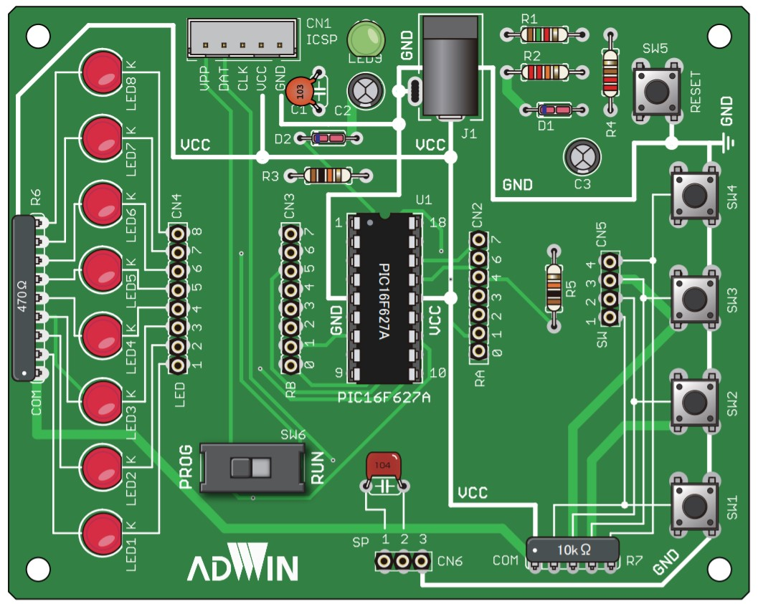
入力部
処理部
出力部

押しボタン１
PICマイコン
PIC16F1827
ＬＣＤ
AE-AQM0802

分ボタン

押しボタン２
ブザー
秒ボタン
押しボタン３

スタートストップ ボタン

